驾驶员座椅总成首页
 |  |  |  |  |  |  |  |  |  | 版本：A 识别号：GR/ZY/BOM-2023-07-001
编号：GR-21-01-23
车型 |  | TX/C7/C9 |  |  | 重汽出口车3.0自适应平台座椅总成EBOM清单 |  |  |  | 编制 | 审核 | 标准化 | 批准 | 页次 | 日 期
 |  |  |  |  | (首页 ) |  |  |  | 李世新 |  |  |  | 1/1 | 2023.08.31
图示 |  |  | NO. | 件号 |  |  | 件名 | 产品描述 | 单台用量 | 车型配置 |  | 备注
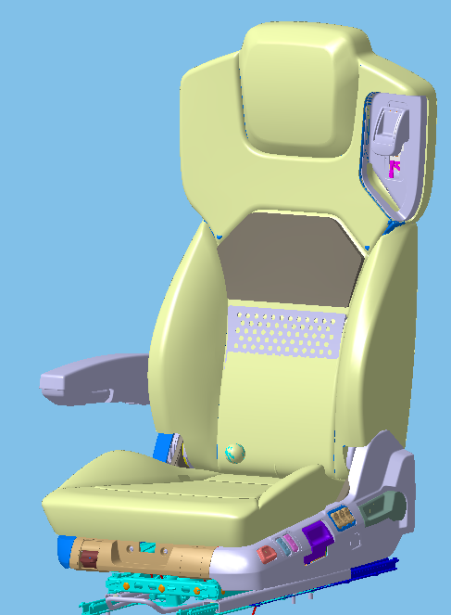 |  |  | 1 | AZ160051000058（SHT0016456） |  |  | 驾驶员座椅总成（左舵） | 安全带高调、前后调节、靠背调节、气动升降、速升速降、气囊减震、阻尼自适应、四气袋腰托、坐垫延伸、倾角调节、安全带报警、右扶手 | 1
 |  |  | 2 | AZ160051000069（SHT0016879） |  |  | 驾驶员座椅总成（左舵） | 在AZ160051000058基础上增加通风加热 | 1
 |  |  | 3 | AZ160051000070（SHT0016880） |  |  | 驾驶员座椅总成（右舵） | 在AZ160051000058基础上右置 | 1
 |  |  | 4 | AZ160051000071（SHT0016881） |  |  | 驾驶员座椅总成（右舵） | 在AZ160051000070基础上增加通风加热 | 1

变更履历
No | 日期 | 零件号 | 零件名称 | 变更内容 | 变更原因 | 变更来源
1 | 20240306 | SHT0017141 | 驾驶员靠背面套总成 | 新增 | 标识不一致，不能共用
2 | 20240307 | SHT0017142 | 驾驶员靠背面套总成（右舵） | 新增 | 标识不一致，不能共用
3 | 20240407 | BEC0010021 | 靠背加热垫总成 | 数量更正 | 非通风加热配置，不需要加热垫及海绵
4 | 20240407 | SHT0011100 | 靠背舒适性海绵上 | 数量更正 | 非通风加热配置，不需要加热垫及海绵
5 | 20240407 | SHT0011315 | 靠背舒适性海绵下 | 数量更正 | 非通风加热配置，不需要加热垫及海绵
6 | 20240408 | SHT0016660 | 扶手支架总成 | 取消 | 订正EBOM
7 | 20240408 | SHT0017205 | 扶手支架总成 | 新增
8 | 20240408 | SHT0016463 | 滑轨总成 | 取消
9 | 20240408 | SHT0016673 | 滑轨底支架焊接总成 焊接号（SHT0016672） | 取消
10 | 20240408 | SHT0016669 | 滑轨底支架纵梁 | 取消
11 | 20240408 | SHT0016670 | 滑轨底支架横梁 | 取消
12 | 20240408 | SHT0016679 | 滑轨底支架线束梁 | 取消
13 | 20240408 | BAS0010008 | 支撑轴套 | 取消
14 | 20240408 | H4681010095A0 | 抽芯拉铆钉 | 取消
15 | 20240408 | Q2140612 | 座盆固定螺钉 | 取消
16 | 20240408 | SHT0016901 | 驾驶员后侧罩壳 | 取消
17 | 20240408 | SHT0011480 | 驾驶员四孔腰托开关总成 | 取消
18 | 20240408 | SHT0011481 | 驾驶员六孔腰托开关总成 | 新增
19 | 20240426 | SHT0017235 | 驾驶员右侧罩壳 | SHT0017235为SHT0010655的2级件 将SHT0010655罩壳进行冲切 | 罩壳与车身干涉，冲切避让
20
21
22
23
24
25
26
27
28
29
30
31
32
33
34
35
36
37
38
39
40
41
42
43
44
45
46
47
48
49
50
51
52
53
54
55
56
57
58
59
60
61
62
63
64
65
66
67
68
69
70
71
72
73
74
75
76
77
78
79
80
81
82
83
84
85
86
87
88
89
90
91
92
93
94
95
96
97
98
99
100
101
102
103
104
105
106
107
108
109
110
111
112
113
114
115
116
117
118
119
120
121
122
123
124
125
126
127
128
129
130
131
132
133
134
135
136
137
138
139
140
141
142
143
144
145
146
147
148
149
150
151
152
153
154
155
156
157
158
159
160
161
162
163
164
165
166
167
168
169
170
171
172
173
174
175
176
177
178
179
180
181
182
183
184
185
186
187
188
189
190
191
192
193
194
195
196
197
198
199
200
201
202
203
204
205
206
207

副驾驶员首页（翻转）
 |  |  |  |  |  |  |  |  |  |  |  |  | 版本：0/A 识别号：GR/ZY/BOM-2023-08-001
编号：GR-21-01-23
车型 |  | TX/C7/C9 |  | 重汽出口车副驾驶员座椅总成（翻转）EBOM清单 |  |  |  |  |  |  |  | 编制 | 审核 | 标准化 | 批准 | 页次 | 日 期
 |  |  |  | (首页 ) |  |  |  |  |  |  |  | 李世新 |  |  |  | 1/1 | 2023-08-31
图示 |  |  | NO. | 产品图号 |  | 产品名称 |  |  |  |  |  | 单台用量 | 车型配置 |  | 备注
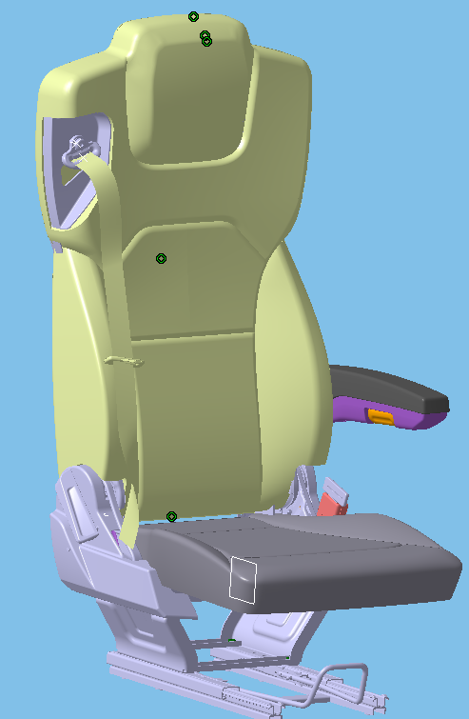 |  |  | 1 | AZ160051000059（SHT0016468） |  | 副驾驶员座椅总成（左舵） |  | 坐垫翻转、滑轨、左扶手、三点式安全带
 |  |  | 2 | AZ160051000073（SHT0016907） |  | 副驾驶员座椅总成（右舵） |  | 坐垫翻转、滑轨、左扶手、三点式安全带
 |  |  | 3 |  |  | 以下空白
 |  |  | 4
 |  |  | 5
 |  |  | 6
变更履历
No | 日期 | 零件号 | 零件名称 | 变更内容 | 变更原因 |  | 变更来源 | No | 日期 | 零件号 | 零件名称 | 变更内容 |  | 变更原因 |  | 变更来源
1 | 20240408 | SHT0016660 | 扶手支架总成 | 取消 | 更正EBOM
2 | 20240408 | SHT0017205 | 扶手支架总成 | 新增 | 更正EBOM
3 | 20240408 | BCL0010009 | 靠背板固定卡扣 | 新增 | 更正EBOM
4 | 20240425 | SHT0016475 | 头枕管 | 左右舵都使用这个头枕管 | 更正EBOM
5 | 20240425 | SHT0016918 | 右头枕管 | 取消 | 更正EBOM
6 | 20240425 | SHT0016919 | 左头枕管（右舵） | 取消 | 更正EBOM
7 | 20240425 | SHT0016920 | 右头枕管（右舵） | 取消 | 更正EBOM
8 | 20240425 | SHT0016921 | 安全带上支撑钢丝 | 取消 | 更正EBOM
9
10
11
12
13
14
15
16
17
18
19
20
21
22
23
24
25
26
27
28
29
30
31
32
33
34
35
36
37
38
39
40
41
42
43
44
45
46
47
48
49
50
51
52
53
54
55
56
57
58
59

副驾驶员首页（高配）
 |  |  |  |  |  |  |  |  |  | 版本：0/A 识别号：GR/ZY/BOM-2021-04-001
编号：GR-21-01-23
车型 |  | TX/C7/C9 |  |  | 重汽出口车副驾驶员座椅总成（高配）EBOM清单 |  |  |  | 编制 | 审核 | 标准化 | 批准 | 页次 | 日 期
 |  |  |  |  | (首页 ) |  |  |  | 李世新 |  |  |  | 1/1 | 2023-08-31
图示 |  |  | NO. | 件号 |  |  | 件名 | 产品描述 | 单台用量 | 车型配置 |  | 备注
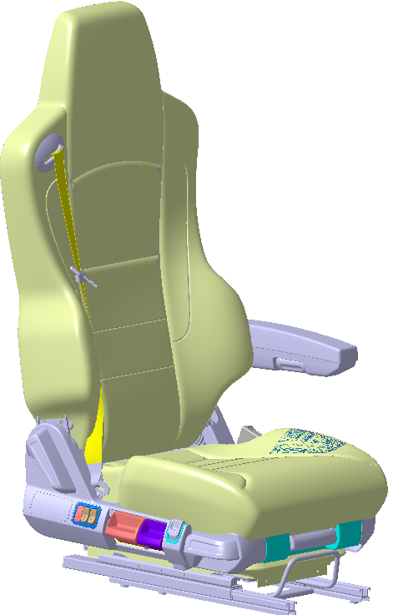 |  |  | 1 | AZ160051000060（SHT0016488） |  |  | 副驾驶员座椅总成 | 气动升降、仰角调节、左扶手、集成三点式安全带、座盆延伸、 | 1
 |  |  | 2 | AZ160051000072（SHT0016489） |  |  | 副驾驶员座椅总成（右舵） | 气动升降、仰角调节、右扶手、集成三点式安全带、座盆延伸、 | 1
 |  |  | 3 |  |  |  | 以下空白
 |  |  | 4
 |  |  | 5
变更履历
No | 日期 | 零件号 | 零件名称 | 变更内容 | 变更原因 | 变更来源
1 | 20240307 | SHT0017145 | 副驾驶员靠背总成 | 新增 | 面套标识不一致，新起件号
2 | 20240307 | SHT0017146 | 副驾驶员靠背总成（右舵） | 新增 | 面套标识不一致，新起件号
3 | 20240307 | SHT0017143 | 副驾驶员靠背面套总成 | 新增 | 面套标识不一致，新起件号
4 | 20240307 | SHT0017144 | 副驾驶员靠背面套总成（右舵） | 新增 | 面套标识不一致，新起件号
5 | 20240408 | SHT0016660 | 扶手支架总成 | 取消 | 更正EBOM
6 | 20240408 | SHT0017205 | 扶手支架总成 | 新增 | 更正EBOM
7 | 20240408 | BCL0010009 | 靠背板固定卡扣 | 新增 | 更正EBOM

